상품제안서
프리미엄 고급 알약케이스 21 | 상품코드: S41777

 |  |  |  |  |  |  | 02-713-8555 | www.synergygift.co.kr
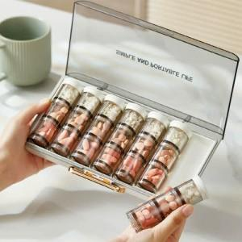 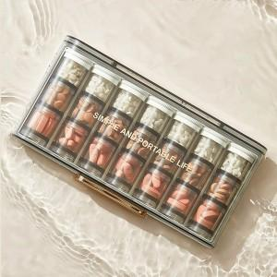

【상세/제작정보】 | 색상: 기본랜덤 발송 (색상 선택시 납기일 연장되며, 별도문의 )

【인쇄/포장옵션】 | 실크 / OPP(비닐)

【공급단가】 | 수량 | 100~ | 300~ | 500~ | 1,000~ | 3,000~
*VAT별도 | 색상랜덤 | 10,200원 | 9,650원 | 9,300원 | 9,000원 | 8,750원

【상품 URL】 | https://www.synergygift.co.kr:443/src/goods_detail.php?gdno=41777

